Planilla de Cotizacion
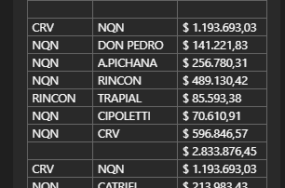
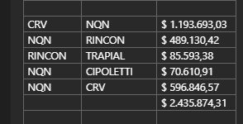
TC |  | 875 | 2024-04-29 | Ref: Cotización Divisas Venta |  |  |  |  |  |  |  |  | GE
 |  |  |  |  |  |  |  |  |  |  |  |  | 5.50%
Situación | Descripción | Denominación comercial | Costo Rep [USD/lt] ago-23 | Cantidad [Lts] | Flete [USD/Bde] | CR con flete [USD/lt] | Precio unitario | Variación precio | K | K alternativa | Costo total USD] | Venta Total [USD] | CP | CP
Total-May-24 | IC | IC7058 | 3.70 | 11,000 | 0.110 | 3.81 | 6.300 | 0.0% | 1.65 | 1.92 | 41,915 | 69,300 | 23,574 | 34.0% | 6300
Total-May-25 | IC | IC7058 | 3.70 | 11,000 | 0.110 | 3.81 | 6.100 | -3.2% | 1.60 | 1.86 | 41,915 | 67,100 | 21,495 | 32.0%
Total-May-26 | IC | IC7058 | 3.70 | 11,000 | 0.110 | 3.81 | 5.950 | -5.6% | 1.56 | 1.81 | 41,915 | 65,450 | 19,935 | 30.5%
Referencias
Total abr-24 |  |  |  |  |  |  | 3.75

